Sheet1
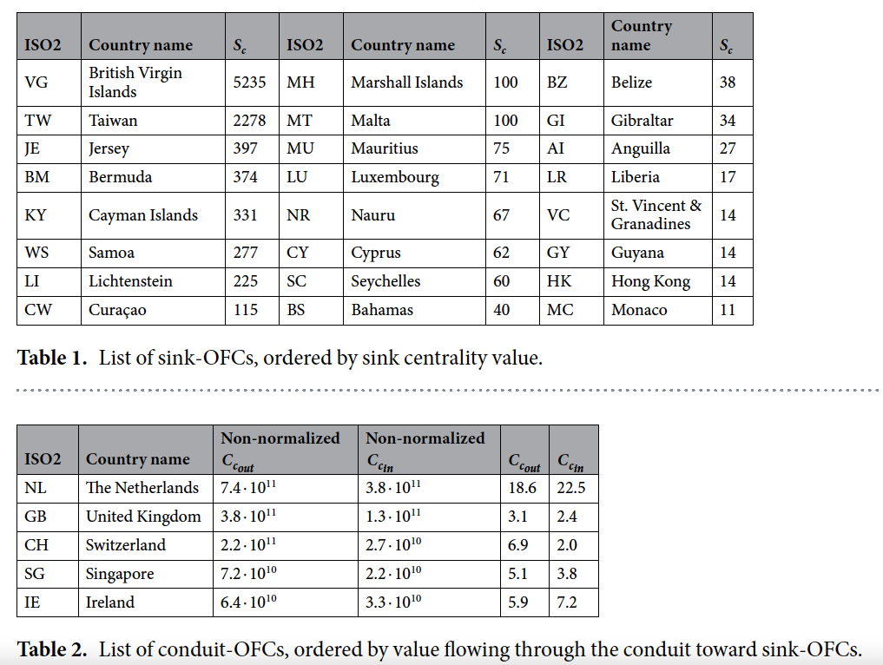
kods | iso_3 | teritorija
AF | AFG | Afganistāna
AL | ALB | Albānija
DZ | DZA | Alžīrija
VI | VIR | Amerikāņu Virdžīnas
US | USA | Amerikas Savienotās Valstis
AD | AND | Andora
AI | AIA | Angilja
AO | AGO | Angola
AG | ATG | Antigva un Barbuda
GB | GBR | Apvienotā Karaliste
AE | ARE | Apvienotie Arābu Emirāti
AR | ARG | Argentīna
AM | ARM | Armēnija
AU | AUS | Austrālija
AT | AUT | Austrija
AZ | AZE | Azerbaidžāna
BS | BHS | Bahamu salas
BY | BLR | Baltkrievija
BD | BGD | Bangladeša
BE | BEL | Beļģija
BZ | BLZ | Beliza
BM | BMU | Bermudu salas
BA | BIH | Bosnija un Hercegovina
VG
TW
JE
BM
KY
WS
LI
CW
MH
MT
MU
LU
NR
CY
SC
BS
BZ
GI
AI
LR
VC
GY
HK
MC
NL
GB
CH
SG
IE
BR | BRA | Brazīlija
VG | VGB | Britu Virdžīnas
BG | BGR | Bulgārija
BF | BFA | Burkinafaso
CZ | CZE | Čehija
CL | CHL | Čīle
DK | DNK | Dānija
ZA | ZAF | Dienvidāfrika
DM | DMA | Dominika
JE | JEY | Džērsija
EG | EGY | Ēģipte
FO | FRO | Farēru (Fēru) salas
PH | PHL | Filipīnas
FR | FRA | Francija
GH | GHA | Gana
GG | GGY | Gērnsija
GI | GIB | Gibraltārs
GR | GRC | Grieķija
GE | GEO | Gruzija
HN | HND | Hondurasa
HK | HKG | Honkonga
HR | HRV | Horvātija
EE | EST | Igaunija
IN | IND | Indija
ID | IDN | Indonēzija
IQ | IRQ | Irāka
IR | IRN | Irāna
IE | IRL | Īrija
IS | ISL | Īslande
IT | ITA | Itālija
IL | ISR | Izraēla
JP | JPN | Japāna
NZ | NZL | Jaunzēlande
JO | JOR | Jordānija
KY | CYM | Kaimanu salas
CA | CAN | Kanāda
QA | QAT | Katara
KZ | KAZ | Kazahstāna
CN | CHN | Ķīna
CY | CYP | Kipra
CW | CUW | Kirasao
KG | KGZ | Kirgizstāna
CD | COD | Kongo Demokrātiskā Republika
KR | KOR | Korejas Republika
XK | XKX | Kosova
CR | CRI | Kostarika
CI | CIV | Kotdivuāra
RU | RUS | Krievija
CU | CUB | Kuba
KW | KWT | Kuveita
LS | LSO | Lesoto
LB | LBN | Libāna
LR | LBR | Libērija
LT | LTU | Lietuva
LI | LIE | Lihtenšteina
LU | LUX | Luksemburga
MY | MYS | Malaizija
MT | MLT | Malta
MA | MAR | Maroka
MH | MHL | Māršala salas
MU | MUS | Maurīcija
MR | MRT | Mauritānija
MX | MEX | Meksika
ME | MNE | Melnkalne
IM | IMN | Mena
MD | MDA | Moldova
NP | NPL | Nepāla
NL | NLD | Nīderlande
NE | NER | Nigēra
NG | NGA | Nigērija
NU | NIU | Niue
NO | NOR | Norvēģija
OM | OMN | Omāna
PK | PAK | Pakistāna
PA | PAN | Panama
PE | PER | Peru
PL | POL | Polija
PT | PRT | Portugāle
WS | WSM | Rietumsamoa
RO | ROU | Rumānija
SV | SLV | Salvadora
SM | SMR | Sanmarīno
SA | SAU | Saūda Arābija
SC | SYC | Seišeļu salas
KN | KNA | Sentkitsa un Nevisa
VC | VCT | Sentvinsenta un Grenadīnas
RS | SRB | Serbija
SG | SGP | Singapūra
SY | SYR | Sīrija
SL | SLE | Sjerraleone
SK | SVK | Slovākija
SI | SVN | Slovēnija
FI | FIN | Somija
LK | LKA | Šrilanka
SD | SDN | Sudāna
SZ | SWZ | Svazilenda
CH | CHE | Šveice
TJ | TJK | Tadžikistāna
TW | TWN | Taivāna
TH | THA | Taizeme
TZ | TZA | Tanzānija
TC | TCA | Tērksas un Kaikosas
TG | TGO | Togo
TO | TON | Tonga
TN | TUN | Tunisija
TR | TUR | Turcija
TM | TKM | Turkmenistāna
UA | UKR | Ukraina
HU | HUN | Ungārija
UY | URY | Urugvaja
UZ | UZB | Uzbekistāna
DE | DEU | Vācija
VU | VUT | Vanuatu
VE | VEN | Venecuēla
VN | VNM | Vjetnama
SE | SWE | Zviedrija

